Sheet1
1 | 1. Đưa group vào enable recommendation | Owner | Status
2 | 2. Advance search: không tương thích với profile mới.


3 | 4. Blog thiếu tagging
4 | 5. Blograting: rate liên tục đc nhiều lần.
5 | 6. Custom index: Chỉ thấy widget khi do chính mình kéo ra.
6 | 7. CV: Lỗi hiển thị top entries khi tạo thêm trường cho CV by admin.
7 | 8. Testimony:
 | a. Không hiển thị danh sách friends.
 | b. Lỗi khi post testimony via widget .
 | c. Css
8 | 1. Elggchat: Phải kích hoạt setting mới thấy friends online.
9 | 2. Advertising: Thiếu lang
10 | 3. Mutual friends: Mất widget.
11 | 4. Notebook: Check lại
12 | 5. Notification:
 | a. Không update notify by ajax.
 | b. Comment on Blog entry: OK
 | c. Wrong text display in notification
 | i. User commend on blog + title.
 | a. User must be admin to receive notification
 | b. Notification của Hoaild (k phải là admin).
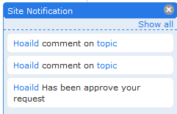

13 | 1. Friends Dialog: GET http://localhost/snorg/query.php?action=GetFriends&owner=0 500 Internal Server Error
14 | 2. Profile: Lỗi khi edit profile.
15 | 3. Stick: phải reenable mới tạo được category.
16 | 4. Riverdashboard: Cắt nội dung
17 | 5. Photo album:
 | a. Không hiển thị hình ảnh khi view album http://localhost/snorg/pg/photos/album/57/album1
 | b. Lỗi JS: $("ul#tidypics_phototag_list li").quicksearch is not a function
18 | 1. Lỗi CSS:
 | a. Khi chưa login
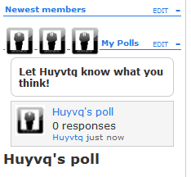

 | 1. Enable Recommedation: OK
 | 2. Calendar: OK
 | 3. Friend Rquest: OK
 | 4. Post wallpost on friends wallpost: OK
 | 5. Honour user: OK

